基本
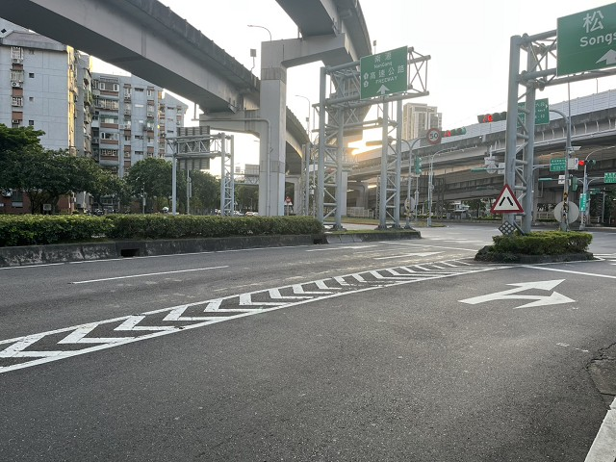
站號： | SI021 |  |  |  | 簡圖： |  |  |  | N
站名： | 南京東路~堤頂大道 |  |  |  |  |  | 堤頂大道一段 |  | ↑
 |  |  |  |  |  |  | D

 |  |  |  |  | 南京東路六段 |  |  |  | 南京東路六段
日期： | 2025-09-11 | (Thu) |  |  |  | C |  | A
天候： | 晴

時制： | 週期 | 分相數 |  |  |  |  | B
晨峰 | 120 | 3 |  |  |  |  | -
昏峰 | 120 | 3

方 向： | A | B | C | D | 站號 | 站名 | 時段 | 方向 | 交通量 | 車種百分比
路段名： | 南京東路六段 | - | 南京東路六段 | 堤頂大道一段 |  |  |  |  |  | 大型車 | 小型車 | 機車
總車道數： | 6 |  | 7 | 3 | SI021 | 南京東路~堤頂大道 | 上午 | A | 1845 | 4% | 61% | 35%
劃分島右側： | 3 |  | 4 |  |  |  |  | B | 0 | #NUM! | #NUM! | #NUM!
劃分島左側： |  |  |  |  |  |  |  | C | 2713 | 1% | 35% | 64%
調撥車道： |  |  |  |  |  |  |  | D | 858 | 3% | 94% | 3%
公車專用道： |  |  |  |  |  |  |  | E
上匝道： |  |  |  |  |  |  |  | F
下匝道： |  |  |  |  |  |  | 下午 | A | 2137 | 2% | 43% | 55%
自行車道： |  |  |  |  |  |  |  | B | 0 | #NUM! | #NUM! | #NUM!
 |  |  |  |  |  |  |  | C | 2154 | 2% | 43% | 55%
管制： | 1.A方向6.5噸以上大車7-9、17-19禁止右轉 |  |  |  |  |  |  | D | 1098 | 2% | 96% | 2%
 | 2.C方向劃分島外側共4車道含3機慢車道及最右側1混合車道。 |  |  |  |  |  |  | E
 | 3.C方向內側車道大車禁止右轉(公車除外) |  |  |  |  |  |  | F
 | 4.C方向慢車道禁止左右轉
 | 5.C方向包含機車專用道。

相片A： | 南京東路六段
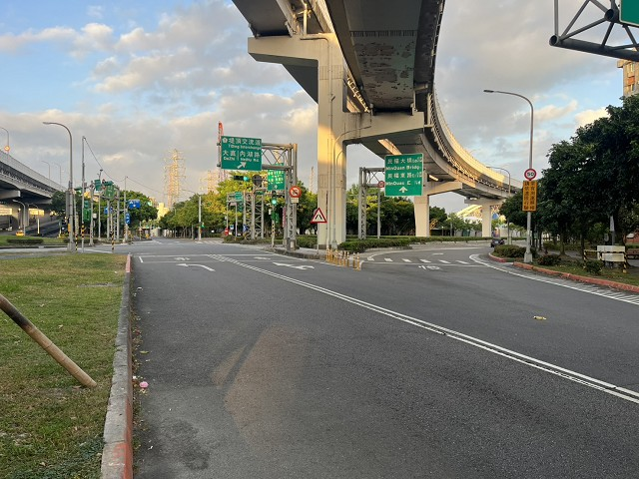
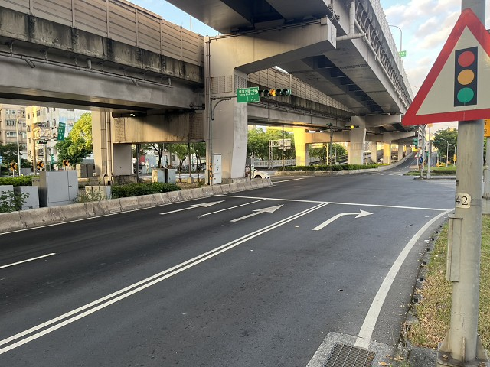

相片B： | -

相片C： | 南京東路六段
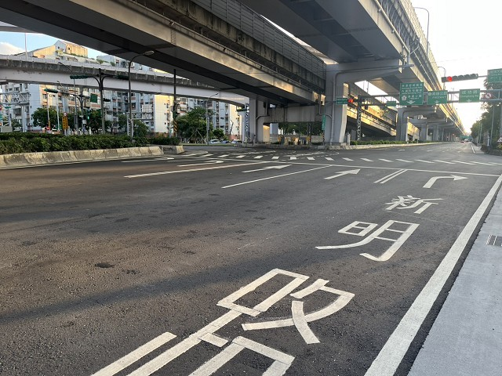
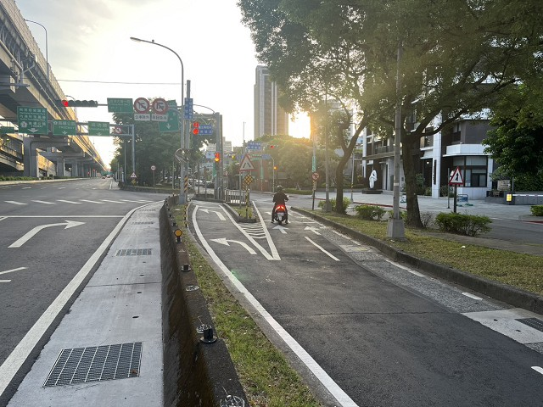
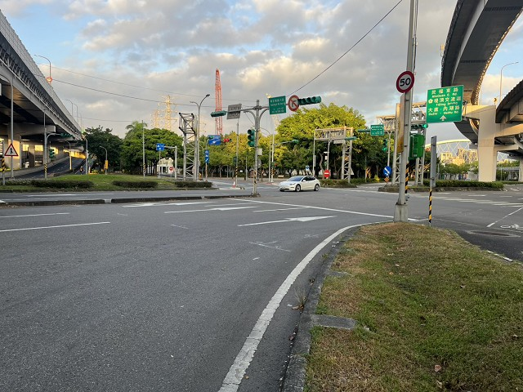

相片D： | 堤頂大道一段

